报价单表头
NO. | 问题描述 | 对应自定义项 | 需求
1 | SQ# |  | 报价单单号，取标准报价单单号设置规则，保存时自动生成单号。
2 | Terms | 表头自定义项12 | 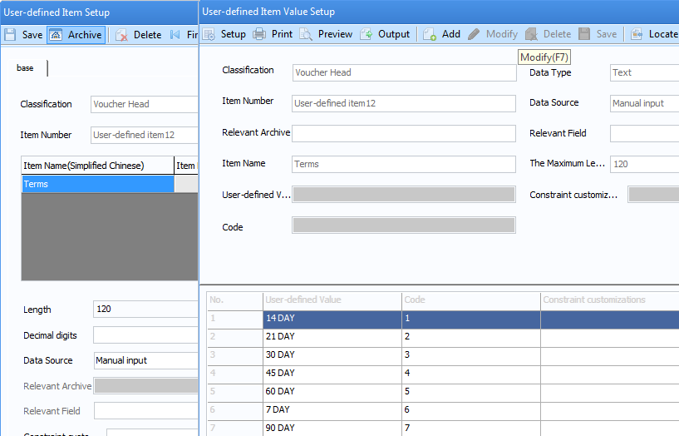 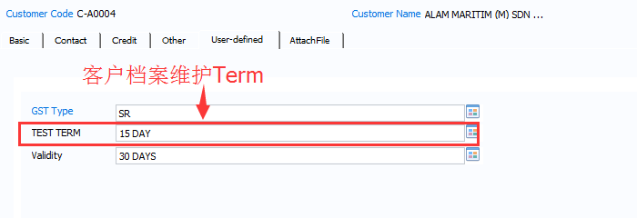 对应报价单表头自定义项12，需要和客户信息（客户自定义项4）关联到一起。在客户 档案进行维护，如下图：但是允许使用时手动修改或者在档案列表选取。
3 | Delivery | 表头自定义项14 | 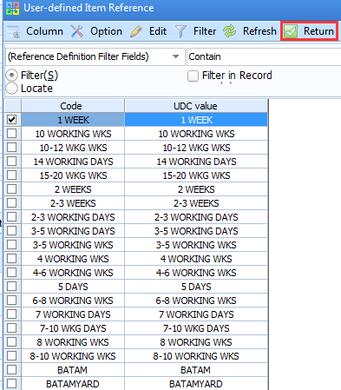 做报价单时客户在档案中选取，如截图：
4 | Vessel |  | 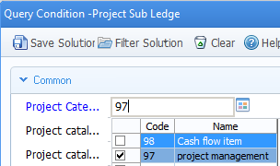  对应项目管理（97）中项目档案，如截图：
5 | Dept |  | 对应存货分类，可以在存货分类中选取
6 | Bill to Ship to |  | 空间需要大一点，把地址显示完整。

报价单表头增加Validity
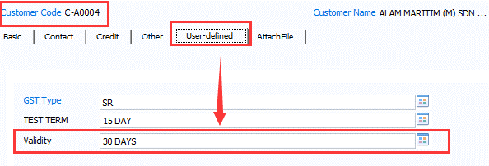

需求：报价单表头增加Validity字段
对应客户自定义项5，在客户基本信息中维护，做报价单时选择客户，Validity会自动带出。

报价单表体1 No.
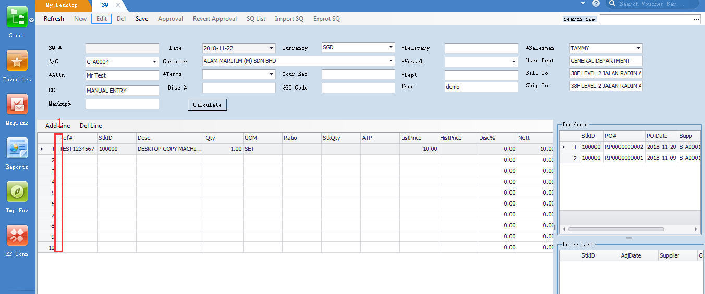

报价单表体1
需求描述：
需要在红色框处加一竖栏No.
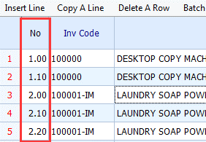
U8中对应表体扩展自定义项5
这个No.可以自动生成1 2 3 4 这样的顺序，也可以让用户自己手工改，比如截图：
销售报价单上的这个No会带到下游单据。

报价单表体2 ATP
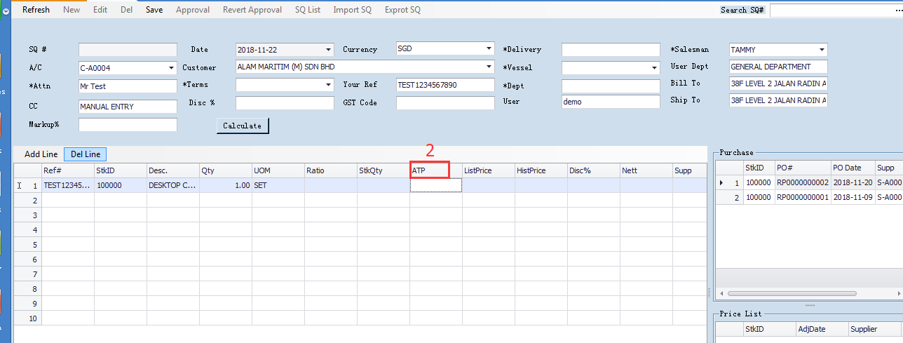

ATP需要取到存货的现存量。

报价单表体3 ListPrice
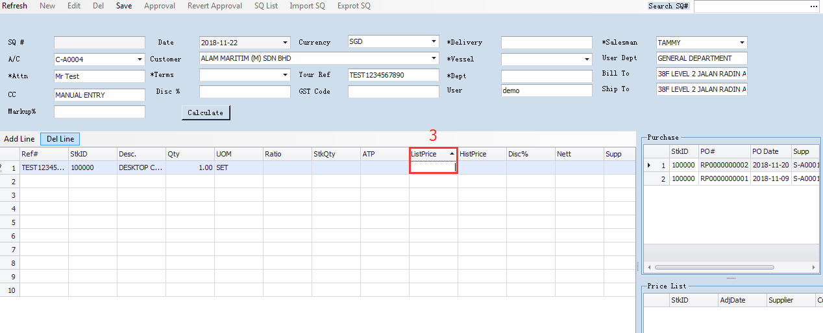

ListPrice
客户手工输入ListPrice（销售单价）
现在开发包ListPrice取的是采购供应商的历史价格，应该改成让客户手工输入ListPrice。

报价单表体4 HistPrice
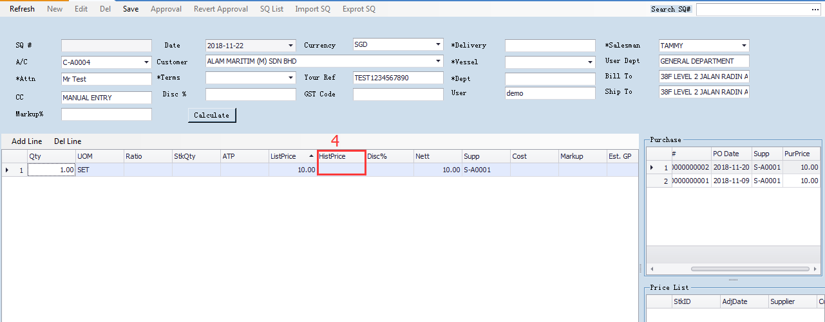

HistPrice
对客户的最新历史售价。
取自销售报价单历史记录。

报价单表体5 Cost
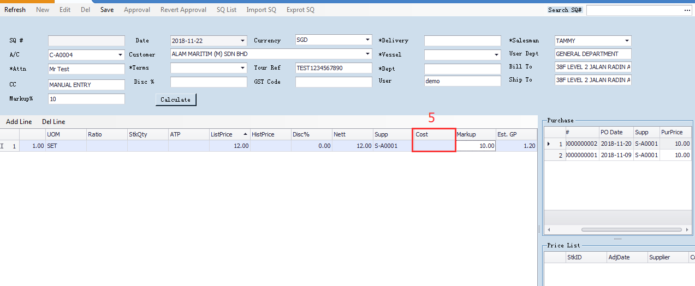

现在开发包是手工输入Cost，需求：
存货分类有两大类，一类是Normal，就是非库存商品。 另外一类是Stockist， 存货编码后面是以im标记，如图：
1. 库存商品（Stockist），Cost取自存货基本信息里的最低销售单价
2.非库存商品（Normal），Cost取自Auto Assign的建议成本价

报价单表体6 Price List
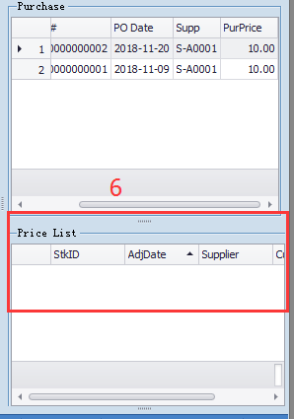

PriceList的操作界面没有生效。
PriceList取自供应商价格表，需要体现存货编码，供应商名称，供应商采购价钱记录，币种等信息。

报价单表体7 SQ
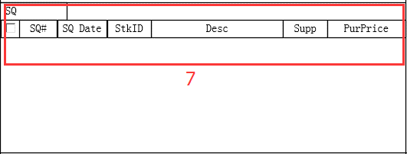

缺少SQ的界面功能。

报价单保存后报错
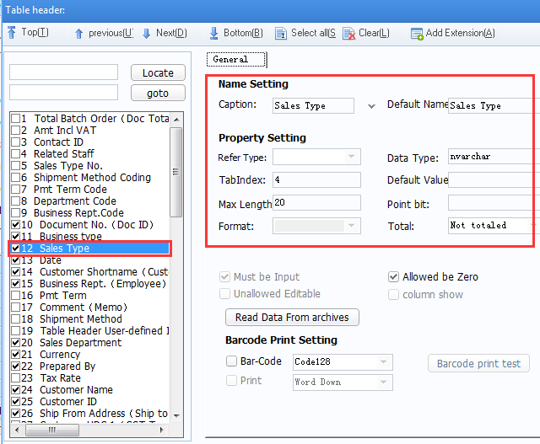
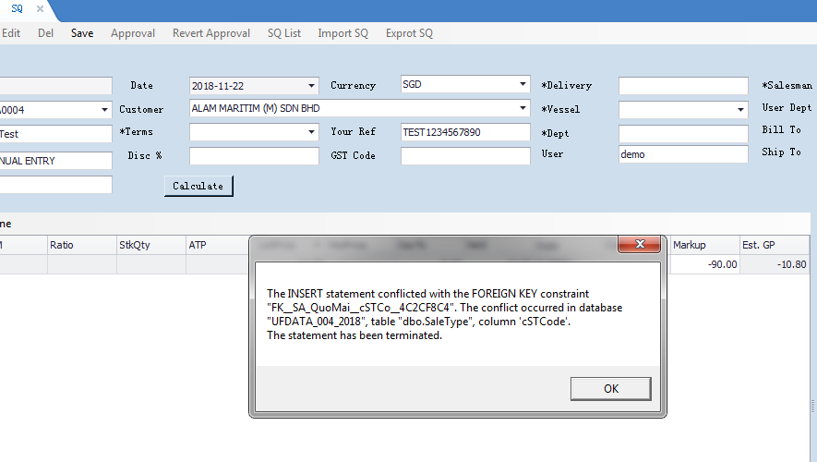

报价单开发页面缺乏Sales Type，需要把销售类型的字段增加在报价单上，该字段取自销售类型档案，默认值可以根据销售类型的默认值取数。
已将销售类型默认为Normal Sales。

